2022_08_data
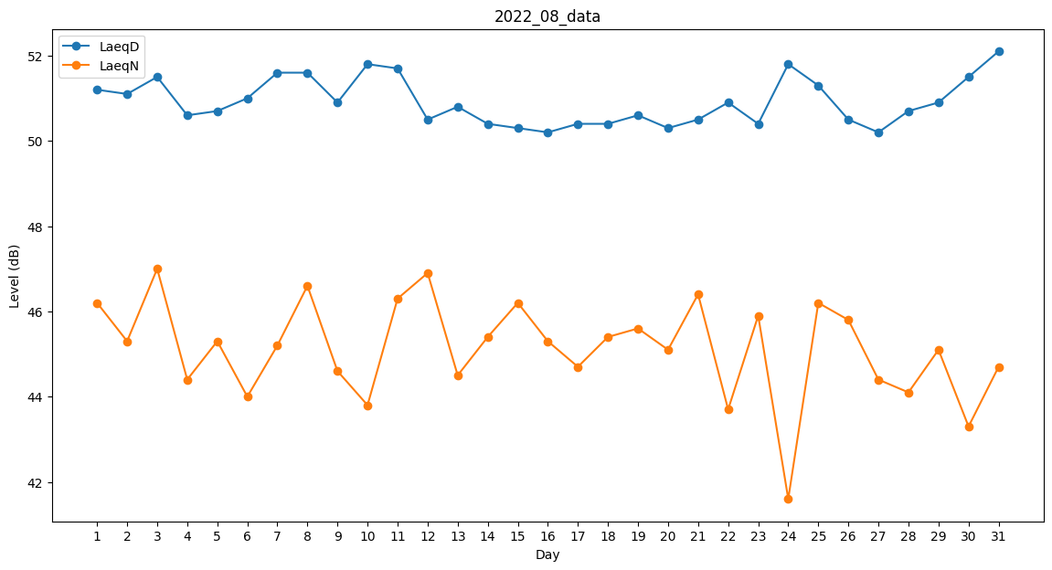
Day | LaeqD | LaeqN
1 | 51.2 | 46.2
2 | 51.1 | 45.3
3 | 51.5 | 47
4 | 50.6 | 44.4
5 | 50.7 | 45.3
6 | 51 | 44
7 | 51.6 | 45.2
8 | 51.6 | 46.6
9 | 50.9 | 44.6
10 | 51.8 | 43.8
11 | 51.7 | 46.3
12 | 50.5 | 46.9
13 | 50.8 | 44.5
14 | 50.4 | 45.4
15 | 50.3 | 46.2
16 | 50.2 | 45.3
17 | 50.4 | 44.7
18 | 50.4 | 45.4
19 | 50.6 | 45.6
20 | 50.3 | 45.1
21 | 50.5 | 46.4
22 | 50.9 | 43.7
23 | 50.4 | 45.9
24 | 51.8 | 41.6
25 | 51.3 | 46.2
26 | 50.5 | 45.8
27 | 50.2 | 44.4
28 | 50.7 | 44.1
29 | 50.9 | 45.1
30 | 51.5 | 43.3
31 | 52.1 | 44.7

